Feuil1
MATRICE HAUTE DISPONIBILITE POOL PAIRING

 |  |  | Utilisateurs | CMS | Résultats | Commentaires
CAS 1 | Pool B DOWN | Pool A | X | X | Pas d'interruption de service | Aucune interruption de service et accès fonctionnelles à l'interface d'administration
 |  | Pool B
CAS 1' | Pool A DOWN | Pool A | X | X | Interruption de service de 30 secondes puis fonctionnalités en mode dégradé /!\ Intervention Admin avec cmdlets pour le failover /!\ | Cmdlets à éxécuter sur le frontend de backup Pool B : Invoke-CsManagementFailover -BackupSqlServerFqdn PoolB -BackupSqlInstanceName RTC -Force Set-CsEdgeServer -Identity FQDN_EDGE -Registrar PoolB Invoke-CsPoolFailover -PoolFqdn PoolA -Disastermode -Force
 |  | Pool B
CAS 2 | Pool B DOWN | Pool A |  | X | Interruption de service de 30 secondes puis fonctionnalités en mode dégradé /!\ Intervention Admin avec cmdlet pour le failover /!\ | 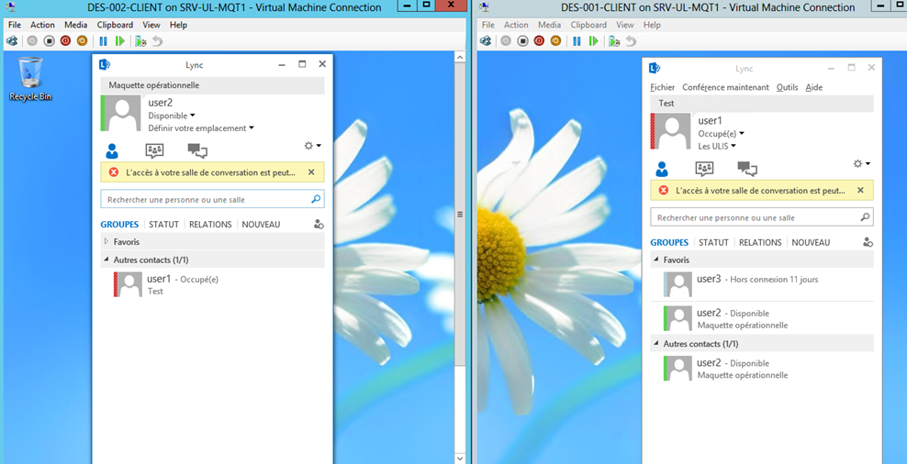 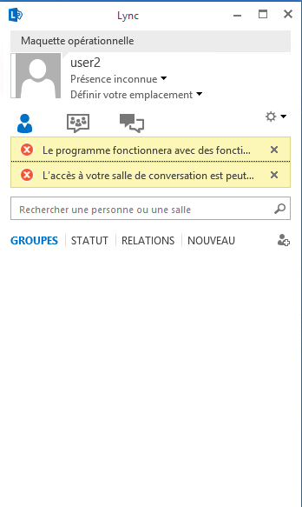 Exécuter sur le frontend Pool A la cmdlet : Invoke-CsPoolFailover -PoolFqdn PoolB -Disastermode -Force
 |  | Pool B | X
CAS 2' | Pool A DOWN | Pool A |  | X | Pas d'interruption de service | Pas d'interruption de service, mais aucune modifications possible sur l'interface d'administration Cscp
 |  | Pool B | X
CAS 3 | Pool B DOWN | Pool A | X |  | Interruption de service de 30 secondes pour les utilisateurs du pool B mais pas d'interruption de service pour les utilisateurs du pool A | Pas d'intrruption de service pour les utilisateurs du pool A mais nécessite d'executer plusieurs cmdlets afin de ne plus être en fonctionnalités dégradées avec les utilisateurs du Pool B de basculer le CMS (Invoke-CsManagementFailover) , changement du registrar pour le Edge (Set-CsEdgeServer) et basculement du Pool (Invoke-CsPoolFailover) (la même procédure que pour le CAS 1')
 |  | Pool B | X | X
CAS 3' | Pool A DOWN | Pool A | X |  | Interruption de service de 30 secondes pour les utilisateurs du pool A mais pas d'interruption de service pour les utilisateurs du pool B | 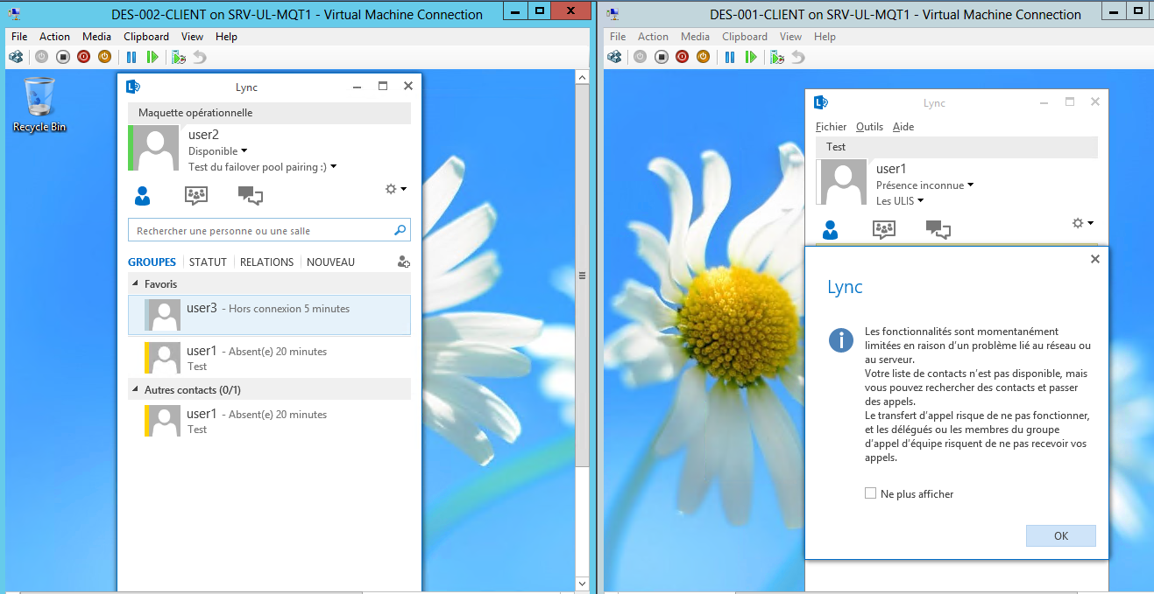 Pas d'interruption de service pour les utilisateurs du pool B mais nécessite d'executer la cmdlet de basculement du Pool (Invoke-CsPoolFailover) afin de ne plus être en fonctionnalités dégradées avec les utilisateurs du Pool A (la même procédure que pour le CAS 2)
 |  | Pool B | X | X

